調査結果
臨床研修医師に対するアンケート調査結果
 |  |  |  |  |  |  |  |  |  |  |  | 令和８年（2026年）３月
１ 調査目的
道内の医療機関に勤務する臨床研修医師に対し、研修環境等に関する意識を調査し、
今後の臨床研修医師の確保に資することを目的とする。

２ 調査対象
道内の臨床研修病院で臨床研修中である全ての医師

３ 調査方法
（１） 道内臨床研修病院を通じて、臨床研修医にHARPフォームを通じての回答を周知（令和７年（2025年）11月13日）
（２） HARPフォームから道が回答を集約

４ アンケート内容
臨床研修医の基本情報、臨床研修内容又は地域勤務について 等

５ 回答数
 |  |  | R7 | R3 | R1
 |  | 対象者数 | 677 | 671 | 628
 |  | 回答数 | 213 | 334 | 325
 |  | 回収率 | (31.5%) | (49.8%) | (51.8%)

６ アンケート結果（設問によっては無回答を除いているため、計は必ずしも回答数と一致しない）

■ 回答者自身の状況について

① 性別
 |  |  | R7 |  | R3 |  | R1
 |  | 男性 | 140 | (65.7%) | 228 | (68.3%) | 227 | (70.1%)
 |  | 女性 | 69 | (32.4%) | 106 | (31.7%) | 97 | (29.9%)
 |  | 無回答 | 4 | (1.9%) | - | - | - | -
 |  | 計 | 213 | (100.0%) | 334 | (100.0%) | 324 | (100.0%)

② 研修年次
 |  |  | R7 |  | R3 |  | R1
 |  | 1年目 | 119 | (55.9%) | 169 | (50.6%) | 163 | (50.3%)
 |  | 2年目 | 90 | (42.3%) | 165 | (49.4%) | 161 | (49.7%)
 |  | 無回答 | 4 | (1.9%)
 |  | 計 | 213 | (100.0%) | 334 | (100.0%) | 324 | (100.0%)

③ 出身地
 |  |  | R7 |  | R3 |  | R1
 |  | 北海道 | 137 | (64.3%) | 218 | (65.3%) | 216 | (66.5%)
 |  | 東北地方 | 1 | (0.5%) | 10 | (3.0%) | 7 | (2.2%)
 |  | 関東地方 | 31 | (14.6%) | 37 | (11.1%) | 41 | (12.6%)
 |  | 中部地方 | 7 | (3.3%) | 17 | (5.1%) | 17 | (5.2%)
 |  | 近畿地方 | 14 | (6.6%) | 24 | (7.2%) | 13 | (4.0%)
 |  | 中国地方 | 2 | (0.9%) | 2 | (0.6%) | 7 | (2.2%)
 |  | 四国地方 | 2 | (0.9%) | 3 | (0.9%) | 5 | (1.5%)
 |  | 九州・沖縄地方 | 8 | (3.8%) | 3 | (0.9%) | 12 | (3.7%)
 |  | 国外 | 3 | (1.4%) | 8 | (2.4%) | 5 | (1.5%)
 |  | 無回答 | 8 | (3.8%) | 12 | (3.6%) | 2 | (0.6%)
 |  | 計 | 213 | (100.0%) | 334 | (100.0%) | 325 | (100.0%)
 |  |  |  |  | 334 |  | 325
④ 出身大学
 |  |  | R7 |  | R3 |  | R1
 |  | 北海道 | 139 | (65.3%) | 234 | (70.1%) | 244 | (75.1%)
 |  | 東北地方 | 7 | (3.3%) | 19 | (5.7%) | 22 | (6.8%)
 |  | 関東地方 | 24 | (11.3%) | 22 | (6.6%) | 12 | (3.7%)
 |  | 中部地方 | 7 | (3.3%) | 12 | (3.6%) | 6 | (1.8%)
 |  | 近畿地方 | 5 | (2.3%) | 11 | (3.3%) | 6 | (1.8%)
 |  | 中国地方 | 3 | (1.4%) | 4 | (1.2%) | 6 | (1.8%)
 |  | 四国地方 | 2 | (0.9%) | 4 | (1.2%) | 2 | (0.6%)
 |  | 九州・沖縄地方 | 12 | (5.6%) | 10 | (3.0%) | 17 | (5.2%)
 |  | 国外 | 4 | (1.9%) | 7 | (2.1%) | 6 | (1.8%)
 |  | 無回答 | 10 | (4.7%) | 11 | (3.3%) | 4 | (1.2%)
 |  | 計 | 213 | (100.0%) | 334 | (100.0%) | 325 | (100.0%)
 |  |  | 355 |  | 334 |  | 325
⑤ 研修先
 |  |  | R7 |  | R3 |  | R1
 |  | 大学病院 | 46 | (21.6%) | 50 | (15.0%) | 43 | (13.4%)
 |  | 臨床研修病院 | 167 | (78.4%) | 283 | (85.0%) | 279 | (86.6%)
 |  | 計 | 213 | (100.0%) | 333 | (100.0%) | 322 | (100.0%)

■ 現在勤務している医療機関の研修環境等について

問１ 「臨床研修病院」について、いつ頃から意識し、実際に病院見学等の活動を開始したか
① 研修を考え始めた学年
 |  |  | R7 |  | R3 |  | R1
 |  | ６年生 | 39 | (18.3%) | 76 | (23.2%) | 55 | (14.9%)
 |  | ５年生 | 112 | (52.6%) | 154 | (47.1%) | 189 | (51.2%)
 |  | ４年生 | 48 | (22.5%) | 86 | (26.3%) | 63 | (17.1%)
 |  | ３年生以前 | 11 | (5.2%) | 11 | (3.4%) | 15 | (4.1%)
 |  | 無回答 | 3 | (1.4%) | － | － | 47 | (12.7%)
 |  | 計 | 213 | (100.0%) | 327 | (100.0%) | 369 | (100.0%)

② 病院見学を始めた学年
 |  |  | R7 |  | R3 |  | R1
 |  | ６年生 | 32 | (15.0%) | 55 | (16.9%) | 45 | (13.8%)
 |  | ５年生 | 138 | (64.8%) | 192 | (59.1%) | 212 | (65.2%)
 |  | ４年生 | 37 | (17.4%) | 75 | (23.1%) | 59 | (18.2%)
 |  | ３年生以前 | 2 | (0.9%) | 3 | (0.9%) | 4 | (1.2%)
 |  | 無回答 | 4 | (1.9%) | － | － | 5 | (1.5%)
 |  | 計 | 213 | (100.0%) | 325 | (100.0%) | 325 | (100.0%)

③ 病院見学を行った数
 |  |  | R7 |  | R3 |  | R1
 |  | ４箇所以上 | 126 | (59.2%) | 175 | (53.8%) | 189 | (58.2%)
 |  | ３箇所 | 33 | (15.5%) | 79 | (24.3%) | 75 | (23.1%)
 |  | ２箇所 | 20 | (9.4%) | 36 | (11.1%) | 38 | (11.7%)
 |  | １箇所 | 28 | (13.1%) | 35 | (10.8%) | 20 | (6.2%)
 |  | 無回答 | 6 | (2.8%) | － | － | 3 | (0.9%)
 |  | 計 | 213 | (100.0%) | 325 | (100.0%) | 325 | (100.0%)

④ 道主催合同プレゼンテーションへの参加
 |  |  | R7 |  | R3 |  | R1
 |  | ６年生 | 15 | (7.0%) | 25 | (7.6%) | 50 | (15.4%)
 |  | ５年生 | 55 | (25.8%) | 117 | (35.5%) | 110 | (33.8%)
 |  | ４年生 | 9 | (4.2%) | 24 | (7.3%) | 13 | (4.0%)
 |  | ３年生以前 | 1 | (0.5%) | 1 | (0.3%) | 1 | (0.3%)
 |  | 無回答or不参加 | 133 | (62.4%) | 163 | (49.4%) | 151 | (46.5%)
 |  | 計 | 213 | (100.0%) | 330 | (100.0%) | 325 | (100.0%)

問２ 当初初期臨床研修を行う場所をどのように考えていたか
 |  |  |  |  | R7 |  | R3 |  | R1
 |  | 道内を中心に考えていた |  |  | 134 | (62.9%) | 222 | (67.5%) | 224 | (68.9%)
 |  | 道内と道外の両方とも考えていた |  |  | 61 | (28.6%) | 31 | (9.4%) | 89 | (27.4%)
 |  | 道外を中心に考えていた |  |  | 16 | (7.5%) | 76 | (23.1%) | 12 | (3.7%)
 |  | 無回答 |  |  | 2 | (0.9%) | － | － | － | －
 |  | 計 |  |  | 213 | (100.0%) | 329 | (100.0%) | 325 | (100.0%)

問３ 「臨床研修施設」を選ぶため最も役立ったものについてお答えください。（複数回答）
 |  |  |  |  | R7 |  | R3 |  | R1
 |  | 病院見学 |  |  | 179 | (32.3%) | 202 | (61.0%) | 226 | (69.5%)
 |  | 先輩等からの助言 |  |  | 106 | (19.1%) | 44 | (13.3%) | 38 | (11.7%)
 |  | 大学の実習 |  |  | 92 | (16.6%) | 39 | (11.8%) | 31 | (9.5%)
 |  | インターネット |  |  | 92 | (16.6%) | 26 | (7.9%) | 11 | (3.4%)
 |  |  | 病院ホームページ |  | 70 | (12.6%) | 12 | (3.6%) | 7 | (2.2%)
 |  |  | 都道府県ホームページ |  | 4 | (0.7%) | 3 | (0.9%) | 0 | (0.0%)
 |  |  | Webサイト |  | 18 | (3.2%) | 8 | (2.4%) | 4 | (1.2%)
 |  | 合同プレゼンテーションへの参加 |  |  | 38 | (6.9%) | 11 | (3.3%) | 12 | (3.7%)
 |  | 民間主催のプレゼンテーションへの参加 |  |  | 37 | (6.7%) | 5 | (1.5%) | － | －
 |  | 雑誌・広告 |  |  | 1 | (0.2%) | 0 | (0.0%) | 0 | (0.0%)
 |  | その他 |  |  | 9 | (1.6%) | 7 | (2.1%) | 7 | (2.2%)
 |  | 無回答 |  |  | － | － | － | － | － | －
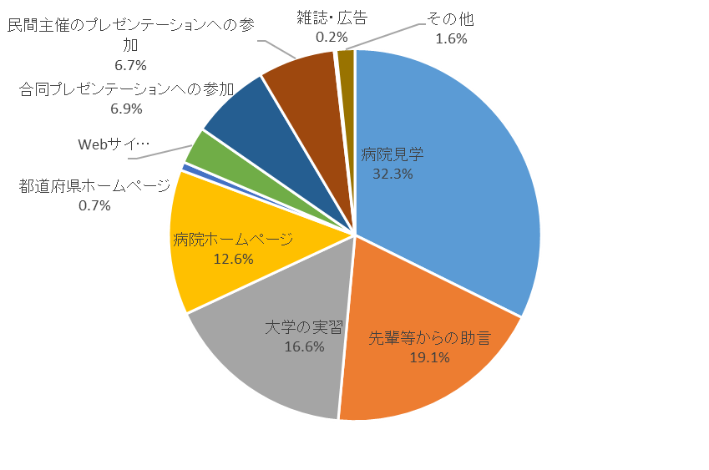
 |  | 計 |  |  | 554 | (100.0%) | 331 | (100.0%) | 325 | (100.0%)

問４ 現在の臨床研修病院を選んだ理由についてお答えください。（複数回答）
 |  |  |  |  | R7 |  | R3 |  | R1 |  | H29
 |  | 臨床研修プログラムが充実している |  |  | 94 | (17.2%) | 144 | (19.1%) | 143 | (17.3%) | 183 | (19.0%)
 |  | 多くの症例を経験できる |  |  | 73 | (13.4%) | 99 | (13.1%) | 125 | (15.1%) | 159 | (16.5%)
 |  | 指導体制が充実している |  |  | 81 | (14.9%) | 94 | (12.5%) | 85 | (10.3%) | 113 | (11.7%)
 |  | プライマリケアに関する能力を習得できる |  |  | 25 | (4.6%) | 42 | (5.6%) | 68 | (8.2%) | 88 | (9.1%)
 |  | 先輩等の評判が良い |  |  | 17 | (3.1%) | 43 | (5.7%) | 83 | (10.0%) | 73 | (7.6%)
 |  | 処遇が良い（給与・手当が良い） |  |  | 69 | (12.7%) | 88 | (11.7%) | 85 | (10.3%) | 67 | (7.0%)
 |  | 病院の施設・設備が充実している |  |  | 20 | (3.7%) | 41 | (5.4%) | 59 | (7.1%) | 65 | (6.7%)
 |  | たすきがけプログラムがある |  |  | 26 | (4.8%) | 46 | (6.1%) | 40 | (4.8%) | 58 | (6.0%)
 |  | 研修修了後の進路やキャリアに有利 |  |  | 34 | (6.2%) | 39 | (5.2%) | 45 | (5.4%) | 53 | (5.5%)
 |  | 労働環境が良い |  |  | 36 | (6.6%) | 69 | (9.2%) | 51 | (6.2%) | 40 | (4.1%)
 |  | 出身大学である |  |  | 23 | (4.2%) | 28 | (3.7%) | 23 | (2.8%) | 35 | (3.6%)
 |  | 出身地である |  |  | 26 | (4.8%) | - | - | - | - | - | -
 |  | その他 |  |  | 21 | (3.9%) | 21 | (2.8%) | 19 | (2.3%) | 30 | (3.1%)
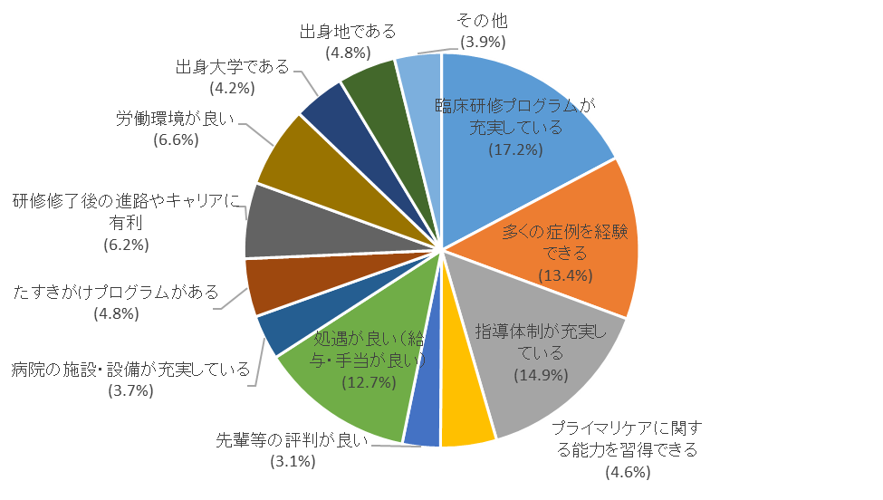
 |  | 計 |  |  | 545 | (100.0%) | 754 | (100.0%) | 826 | (100.0%) | 964 | (100.0%)

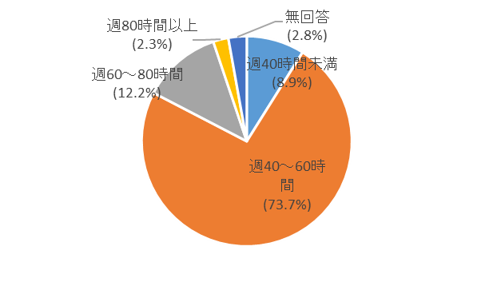
問５ 平均的な週実労働時間
 |  |  | R7 |  | R3 |  | R1
 |  | 週40時間未満 | 19 | (8.9%) | 71 | (23.5%) | 1 | (0.3%)
 |  | 週40～60時間 | 157 | (73.7%) | 142 | (47.0%) | 189 | (61.0%)
 |  | 週60～80時間 | 26 | (12.2%) | 75 | (24.8%) | 100 | (32.3%)
 |  | 週80時間以上 | 5 | (2.3%) | 14 | (4.6%) | 20 | (6.5%)
 |  | 無回答 | 6 | (2.8%) | - | - | - | -
 |  | 計 | 213 | (100.0%) | 302 | (100.0%) | 310 | (100.0%)

問６ 時間外労働の主な理由（複数回答）
 |  |  |  |  | R7 |  | R3 |  | R1
 |  | 緊急対応 |  |  | 98 | (18.4%) | 178 | (18.1%) | 178 | (18.6%)
 |  | 土日祝の当番 |  |  | 80 | (15.0%) | 192 | (19.6%) | 176 | (18.4%)
 |  | 記録・報告書作成や書類整理 |  |  | 71 | (13.3%) | 102 | (10.4%) | 135 | (14.1%)
 |  | 手術や外来対応等の延長 |  |  | 94 | (17.6%) | 170 | (17.3%) | 171 | (17.8%)
 |  | カンファレンスへの参加 |  |  | 100 | (18.8%) | 173 | (17.6%) | 155 | (16.2%)
 |  | 勤務開始前の準備 |  |  | 73 | (13.7%) | 142 | (14.5%) | 123 | (12.8%)
 |  | 他職種・他機関との連携調整 |  |  | 3 | (0.6%) | 8 | (0.8%) | 8 | (0.8%)
 |  | その他 |  |  | 14 | (2.6%) | 17 | (1.7%) | 13 | (1.4%)
 |  | 計 |  |  | 533 | (100.0%) | 982 | (100.0%) | 959 | (100.0%)

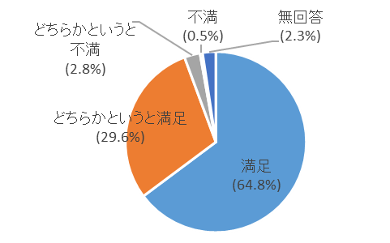
問７ 現在の勤務環境について、各項目ごとの満足度
 | １－① 平日の業務量（時間外含む）
 |  |  |  | R7 |  | R3 |  | R1
 |  | 満足 |  | 138 | (64.8%) | 151 | (48.4%) | 168 | (52.5%)
 |  | どちらかというと満足 |  | 63 | (29.6%) | 131 | (42.0%) | 138 | (43.1%)
 |  | どちらかというと不満 |  | 6 | (2.8%) | 22 | (7.1%) | 12 | (3.8%)
 |  | 不満 |  | 1 | (0.5%) | 8 | (2.6%) | 2 | (0.6%)
 |  | 無回答 |  | 5 | (2.3%) | ｰ | ｰ | ｰ | ｰ
 |  | 計 |  | 213 | (100.0%) | 312 | (100.0%) | 320 | (100.0%)
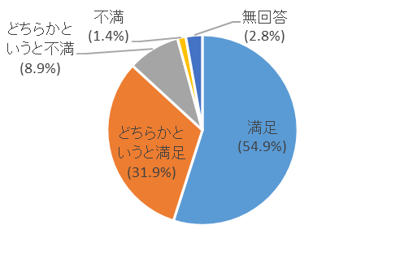

 | １－② 当直、夜勤、オンコール等の業務量
 |  |  |  | R7 |  | R3 |  | R1
 |  | 満足 |  | 117 | (54.9%) | 127 | (40.7%) | 146 | (46.8%)
 |  | どちらかというと満足 |  | 68 | (31.9%) | 126 | (40.4%) | 140 | (44.9%)
 |  | どちらかというと不満 |  | 19 | (8.9%) | 43 | (13.8%) | 20 | (6.4%)
 |  | 不満 |  | 3 | (1.4%) | 16 | (5.1%) | 6 | (1.9%)
 |  | 無回答 |  | 6 | (2.8%) | ｰ | ｰ | ｰ | ｰ
 |  | 計 |  | 213 | (100.0%) | 312 | (100.0%) | 312 | (100.0%)

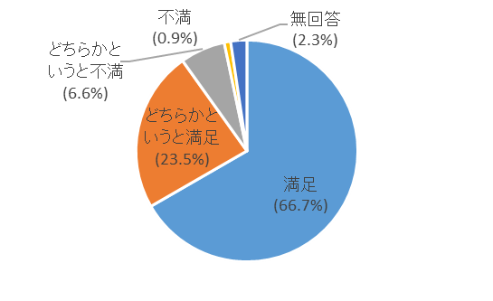
 | １－③ 休暇、休日等の業務量
 |  |  |  | R7 |  | R3 |  | R1
 |  | 満足 |  | 142 | (66.7%) | 156 | (49.7%) | 167 | (52.0%)
 |  | どちらかというと満足 |  | 50 | (23.5%) | 119 | (37.9%) | 126 | (39.3%)
 |  | どちらかというと不満 |  | 14 | (6.6%) | 33 | (10.5%) | 18 | (5.6%)
 |  | 不満 |  | 2 | (0.9%) | 6 | (1.9%) | 10 | (3.1%)
 |  | 無回答 |  | 5 | (2.3%) | ｰ | ｰ | ｰ | ｰ
 |  | 計 |  | 213 | (100.0%) | 314 | (100.0%) | 321 | (100.0%)
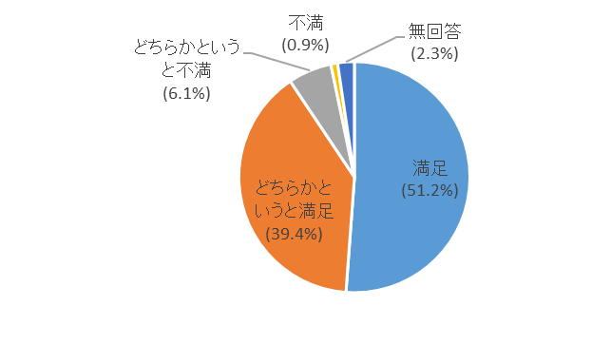

 | ２ 仕事のやりがい（仕事内容、症例数等）
 |  |  |  | R7 |  | R3 |  | R1
 |  | 満足 |  | 109 | (51.2%) | 120 | (38.2%) | 146 | (45.6%)
 |  | どちらかというと満足 |  | 84 | (39.4%) | 150 | (47.8%) | 150 | (46.9%)
 |  | どちらかというと不満 |  | 13 | (6.1%) | 38 | (12.1%) | 21 | (6.6%)
 |  | 不満 |  | 2 | (0.9%) | 6 | (1.9%) | 3 | (0.9%)
 |  | 無回答 |  | 5 | (2.3%) | ｰ | ｰ | ｰ | ｰ
 |  | 計 |  | 213 | (100.0%) | 314 | (100.0%) | 320 | (100.0%)

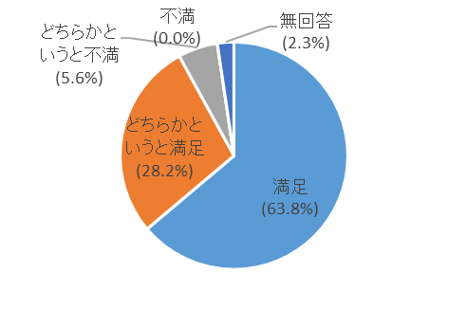
 | ３ 職場の雰囲気（人間関係等）
 |  |  |  | R7 |  | R3 |  | R1
 |  | 満足 |  | 136 | (63.8%) | 153 | (48.6%) | 176 | (54.8%)
 |  | どちらかというと満足 |  | 60 | (28.2%) | 142 | (45.1%) | 130 | (40.5%)
 |  | どちらかというと不満 |  | 12 | (5.6%) | 14 | (4.4%) | 13 | (4.0%)
 |  | 不満 |  | 0 | (0.0%) | 6 | (1.9%) | 2 | (0.6%)
 |  | 無回答 |  | 5 | (2.3%) | ｰ | ｰ | ｰ | ｰ
 |  | 計 |  | 213 | (100.0%) | 315 | (100.0%) | 321 | (100.0%)

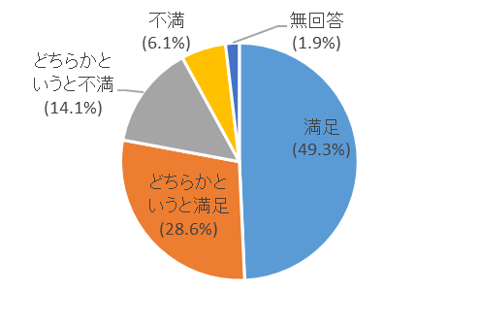
 | ４ 給与等（給与・手当等）
 |  |  |  | R7 |  | R3 |  | R1
 |  | 満足 |  | 105 | (49.3%) | 143 | (45.5%) | 167 | (52.0%)
 |  | どちらかというと満足 |  | 61 | (28.6%) | 109 | (34.7%) | 113 | (35.2%)
 |  | どちらかというと不満 |  | 30 | (14.1%) | 35 | (11.1%) | 24 | (7.5%)
 |  | 不満 |  | 13 | (6.1%) | 27 | (8.6%) | 17 | (5.3%)
 |  | 無回答 |  | 4 | (1.9%) | ｰ | ｰ | ｰ | ｰ
 |  | 計 |  | 213 | (100.0%) | 314 | (100.0%) | 321 | (100.0%)

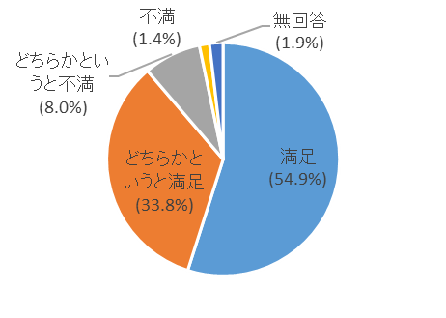
 | ５－① 研修プログラム全般
 |  |  |  | R7 |  | R3 |  | R1
 |  | 満足 |  | 117 | (54.9%) | 119 | (37.9%) | 145 | (45.2%)
 |  | どちらかというと満足 |  | 72 | (33.8%) | 146 | (46.5%) | 148 | (46.1%)
 |  | どちらかというと不満 |  | 17 | (8.0%) | 36 | (11.5%) | 24 | (7.5%)
 |  | 不満 |  | 3 | (1.4%) | 13 | (4.1%) | 4 | (1.2%)
 |  | 無回答 |  | 4 | (1.9%) | ｰ | ｰ | ｰ | ｰ
 |  | 計 |  | 213 | (100.0%) | 314 | (100.0%) | 321 | (100.0%)

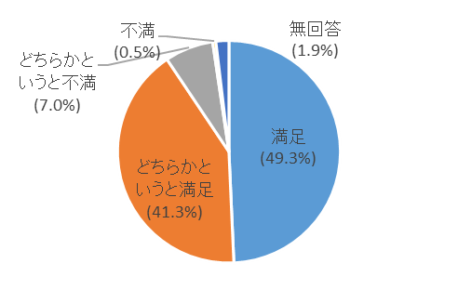
 | ５－② 経験症例・検査等の種類
 |  |  |  | R7 |  | R3 |  | R1
 |  | 満足 |  | 105 | (49.3%) | 100 | (31.7%) | 143 | (44.5%)
 |  | どちらかというと満足 |  | 88 | (41.3%) | 174 | (55.2%) | 147 | (45.8%)
 |  | どちらかというと不満 |  | 15 | (7.0%) | 30 | (9.5%) | 27 | (8.4%)
 |  | 不満 |  | 1 | (0.5%) | 11 | (3.5%) | 4 | (1.2%)
 |  | 無回答 |  | 4 | (1.9%) | ｰ | ｰ | ｰ | ｰ
 |  | 計 |  | 213 | (100.0%) | 315 | (100.0%) | 321 | (100.0%)

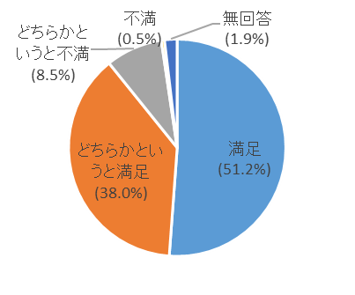
 | ５－③ 経験症例・検査等の数
 |  |  |  | R7 |  | R3 |  | R1
 |  | 満足 |  | 109 | (51.2%) | 99 | (31.5%) | 138 | (43.1%)
 |  | どちらかというと満足 |  | 81 | (38.0%) | 168 | (53.5%) | 143 | (44.7%)
 |  | どちらかというと不満 |  | 18 | (8.5%) | 35 | (11.1%) | 35 | (10.9%)
 |  | 不満 |  | 1 | (0.5%) | 12 | (3.8%) | 4 | (1.3%)
 |  | 無回答 |  | 4 | (1.9%) | ｰ | ｰ | ｰ | ｰ
 |  | 計 |  | 213 | (100.0%) | 314 | (100.0%) | 320 | (100.0%)

問８ 勤務している臨床研修病院がさらに魅力あるものとなるためには、何が必要と考えますか。
〈大学病院の場合〉 |  |  |  |  | R7 |  | R3 |  | R1
 | 給与等の処遇の向上 |  |  |  | 27 | (60.0%) | 26 | (52.0%) | 13 | (32.5%)
 | プログラムの充実 |  |  |  | 1 | (2.2%) | 0 | (0.0%) | 5 | (12.5%)
 | 多くの手技を経験できること |  |  |  | 6 | (13.3%) | 5 | (10.0%) | 4 | (10.0%)
 | 多くの症例を経験できること |  |  |  | 3 | (6.7%) | 7 | (14.0%) | 2 | (5.0%)
 | 指導体制の充実、熱心な指導医 |  |  |  | 2 | (4.4%) | 10 | (20.0%) | 10 | (25.0%)
 | 高度な技術が習得できること |  |  |  | 0 | (0.0%) | 0 | (0.0%) | 0 | (0.0%)
 | 施設設備の充実 |  |  |  | 3 | (6.7%) | 2 | (4.0%) | 6 | (15.0%)
 | その他 |  |  |  | 3 | (6.7%) | 0 | (0.0%) | 0 | (0.0%)
 | 計 |  |  |  | 45 | (100.0%) | 50 | (100.0%) | 40 | (100.0%)

〈臨床研修病院の場合〉 |  |  |  |  | R7 |  | R3 |  | R1
 | 給与等の処遇の向上 |  |  |  | 35 | (21.7%) | 41 | (14.8%) | 38 | (13.0%)
 | プログラムの充実 |  |  |  | 14 | (8.7%) | 41 | (14.8%) | 67 | (22.9%)
 | 多くの手技を経験できること |  |  |  | 26 | (16.1%) | 19 | (6.9%) | 19 | (6.5%)
 | 多くの症例を経験できること |  |  |  | 12 | (7.5%) | 25 | (9.0%) | 13 | (4.4%)
 | 指導体制の充実、熱心な指導医 |  |  |  | 36 | (22.4%) | 105 | (37.9%) | 128 | (43.7%)
 | 高度な技術の習得 |  |  |  | 7 | (4.3%) | 2 | (0.7%) | 3 | (1.0%)
 | 施設や設備の充実 |  |  |  | 24 | (14.9%) | 26 | (9.4%) | 15 | (5.1%)
 | その他 |  |  |  | 7 | (4.3%) | 18 | (6.5%) | 10 | (3.4%)
 | 計 |  |  |  | 161 | (100.0%) | 277 | (100.0%) | 293 | (100.0%)
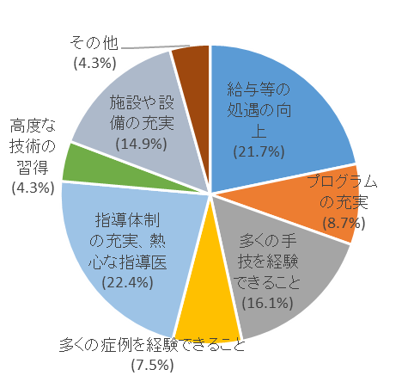
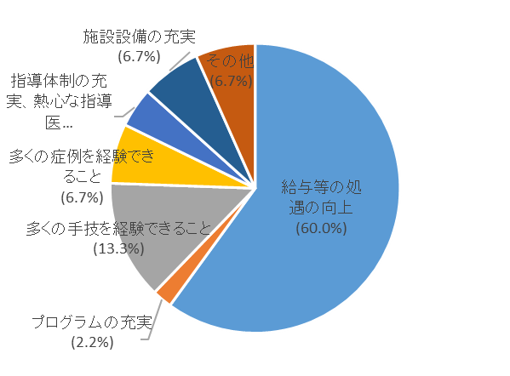
 | 大学病院の研修医の場合 |  |  |  |  |  | 臨床研修病院の研修医の場合

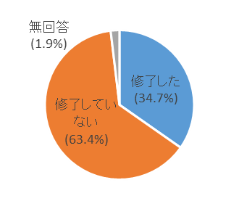
問９ 研修必修科目である「地域医療」の研修は修了しましたか。
 |  |  |  |  | R7 |  | R3 |  | R1
 |  | 修了した |  |  | 74 | (34.7%) | 133 | (40.4%) | 159 | (48.8%)
 |  | 修了していない |  |  | 135 | (63.4%) | 196 | (59.6%) | 164 | (50.3%)
 |  | 無回答 |  |  | 4 | (1.9%) | － | － | 3 | (0.9%)
 |  | 計 |  |  | 213 | (100.0%) | 329 | (100.0%) | 326 | (100.0%)

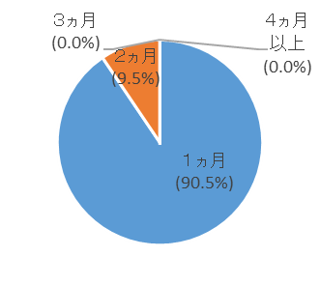
問10 「地域医療」の研修期間について（問９で修了したと回答された方）
 |  |  |  |  | R7 |  | R3 |  | R1
 |  | １ヵ月 |  |  | 67 | (90.5%) | 115 | (86.5%) | 137 | (86.2%)
 |  | ２ヵ月 |  |  | 7 | (9.5%) | 14 | (10.5%) | 14 | (8.8%)
 |  | ３ヵ月 |  |  | 0 | (0.0%) | 1 | (0.8%) | 3 | (1.9%)
 |  | ４ヵ月以上 |  |  | 0 | (0.0%) | 1 | (0.8%) | 1 | (0.6%)
 |  | その他 |  |  | 0 | (0.0%) | 2 | (1.5%) | 1 | (0.6%)
 |  | 無回答 |  |  | － | － | － | － | 3 | (1.9%)
 |  | 計 |  |  | 74 | (100.0%) | 133 | (100.0%) | 159 | (100.0%)

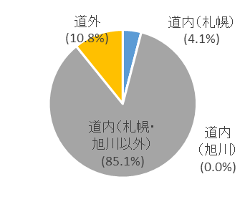
問11 「地域医療」を実施した地域について教えてください。（問９で修了したと回答された方）
 |  |  |  | R7 |  | R3 |  | R1
 |  | 道内（札幌） |  | 3 | (4.1%) | 12 | (9.0%) | 18 | (11.5%)
 |  | 道内（旭川） |  | 0 | (0.0%) | 2 | (1.5%) | 6 | (3.8%)
 |  | 道内（札幌・旭川以外） |  | 63 | (85.1%) | 112 | (84.2%) | 116 | (74.4%)
 |  | 道外 |  | 8 | (10.8%) | 7 | (5.3%) | 16 | (10.3%)
 |  | 計 |  | 74 | (100.0%) | 133 | (100.0%) | 156 | (100.0%)

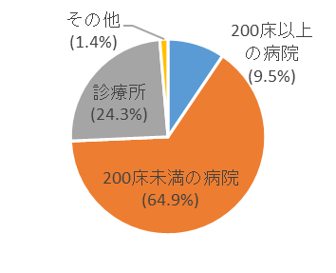
問12 「地域医療研修」を実施した医療機関について教えてください。（問９で修了したと回答された方）
 |  |  |  | R7 |  | R3 |  | R1
 |  | 200床以上の病院 |  | 7 | (9.5%) | 15 | (11.3%) | 33 | (21.2%)
 |  | 200床未満の病院 |  | 48 | (64.9%) | 89 | (66.9%) | 96 | (61.5%)
 |  | 診療所 |  | 18 | (24.3%) | 29 | (21.8%) | 27 | (17.3%)
 |  | その他 |  | 1 | (1.4%) | 0 | (0.0%) | 0 | (0.0%)
 |  | 計 |  | 74 | (100.0%) | 133 | (100.0%) | 156 | (100.0%)

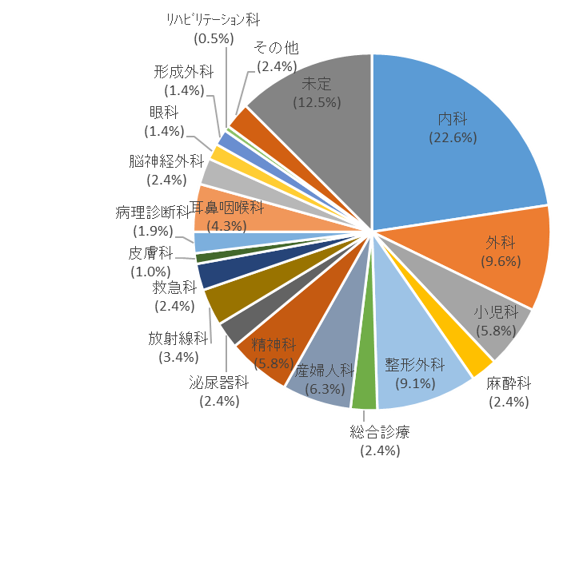
問13 今現在、将来志望する診療科についてお答えください。
 |  |  | R7 |  | R3 |  | R1
 |  | 内科 | 47 | (22.6%) | 92 | (29.4%) | 94 | (28.9%)
 |  | 外科 | 20 | (9.6%) | 17 | (5.4%) | 28 | (8.6%)
 |  | 小児科 | 12 | (5.8%) | 16 | (5.1%) | 18 | (5.5%)
 |  | 麻酔科 | 5 | (2.4%) | 15 | (4.8%) | 22 | (6.8%)
 |  | 整形外科 | 19 | (9.1%) | 15 | (4.8%) | 23 | (7.1%)
 |  | 総合診療 | 5 | (2.4%) | 14 | (4.5%) | 10 | (3.1%)
 |  | 産婦人科 | 13 | (6.3%) | 15 | (4.8%) | 19 | (5.8%)
 |  | 精神科 | 12 | (5.8%) | 18 | (5.8%) | 18 | (5.5%)
 |  | 泌尿器科 | 5 | (2.4%) | 14 | (4.5%) | 12 | (3.7%)
 |  | 放射線科 | 7 | (3.4%) | 6 | (1.9%) | 4 | (1.2%)
 |  | 救急科 | 5 | (2.4%) | 7 | (2.2%) | 11 | (3.4%)
 |  | 皮膚科 | 2 | (1.0%) | 10 | (3.2%) | 7 | (2.2%)
 |  | 病理診断科 | 4 | (1.9%) | 6 | (1.9%) | 3 | (0.9%)
 |  | 耳鼻咽喉科 | 9 | (4.3%) | 18 | (5.8%) | 12 | (3.7%)
 |  | 脳神経外科 | 5 | (2.4%) | 4 | (1.3%) | 6 | (1.8%)
 |  | 眼科 | 3 | (1.4%) | 9 | (2.9%) | 7 | (2.2%)
 |  | 形成外科 | 3 | (1.4%) | 2 | (0.6%) | 5 | (1.5%)
 |  | ﾘﾊﾋﾞﾘﾃｰｼｮﾝ科 | 1 | (0.5%) | 4 | (1.3%) | 3 | (0.9%)
 |  | 臨床検査 | 0 | (0.0%) | 0 | (0.0%) | 0 | (0.0%)
 |  | その他 | 5 | (2.4%) | 1 | (0.3%) | 7 | (2.2%)
 |  | 未定 | 26 | (12.5%) | 30 | (9.6%) | 16 | (4.9%)
 |  | 計 | 208 | (100.0%) | 313 | (100.0%) | 325 | (100.0%)

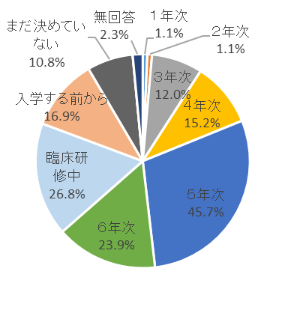
問14 問13で回答した診療科について、具体的に考え始めた時期についてお答えください。
 |  |  |  |  | R7 |  | R3 |  | R1
 | 在学中 |  |  |  | 92 | (43.2%) | 124 | (39.9%) | 130 | (40.0%)
 |  |  |  | １年次 | 1 | (1.1%) | － | － | － | －
 |  |  |  | ２年次 | 1 | (1.1%) | － | － | － | －
 |  |  |  | ３年次 | 11 | (12.0%) | － | － | － | －
 |  |  |  | ４年次 | 14 | (15.2%) | － | － | － | －
 |  |  |  | ５年次 | 42 | (45.7%) | － | － | － | －
 |  |  |  | ６年次 | 22 | (23.9%) | － | － | － | －
 | 臨床研修中 |  |  |  | 57 | (26.8%) | 113 | (36.3%) | 111 | (34.2%)
 | 入学する前から（又はしたときから） |  |  |  | 36 | (16.9%) | 42 | (13.5%) | 64 | (19.7%)
 | まだ決めていない |  |  |  | 23 | (10.8%) | 32 | (10.3%) | 12 | (3.7%)
 | その他 |  |  |  | 0 | (0.0%) | 0 | (0.0%) | 2 | (0.6%)
 | 無回答 |  |  |  | 5 | (2.3%) | － | － | 6 | (1.8%)
 | 計 |  |  |  | 213 | (100.0%) | 311 | (100.0%) | 325 | (100.0%)

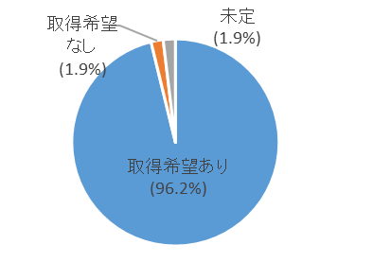
問15 専門医資格の取得希望についてお答えください
 |  |  |  | R7 |  | R3 |  | R1
 |  | 取得希望あり |  | 201 | (96.2%) | 298 | (91.4%) | 302 | (93.2%)
 |  | 取得希望なし |  | 4 | (1.9%) | 4 | (1.2%) | 3 | (0.9%)
 |  | 未定 |  | 4 | (1.9%) | 24 | (7.4%) | 19 | (5.9%)
 |  | その他 |  | 0 | (0.0%) | 0 | (0.0%) | 0 | (0.0%)
 |  | 計 |  | 209 | (100.0%) | 326 | (100.0%) | 324 | (100.0%)

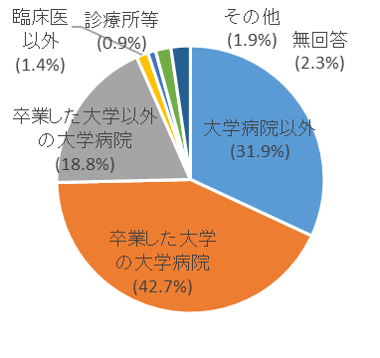
問16 臨床研修修了後の後期研修の場・勤務先として希望する主たる病院等の種別について
 |  |  |  |  | R7 |  | R3 |  | R1
 |  | 大学病院以外の病院（臨床研修病院を含む） |  |  | 68 | (31.9%) | 120 | (36.7%) | 109 | (33.5%)
 |  | 卒業した大学の大学病院 |  |  | 91 | (42.7%) | 130 | (39.8%) | 137 | (42.2%)
 |  | 卒業した大学以外の大学病院 |  |  | 40 | (18.8%) | 67 | (20.5%) | 69 | (21.2%)
 |  | 臨床医以外の進路（基礎医学、行政機関等） |  |  | 3 | (1.4%) | 1 | (0.3%) | 3 | (0.9%)
 |  | 診療所等 |  |  | 2 | (0.9%) | 1 | (0.3%) | 0 | (0.0%)
 |  | その他 |  |  | 4 | (1.9%) | 8 | (2.4%) | 4 | (1.2%)
 |  | 無回答 |  |  | 5 | (2.3%) | － | － | 3 | (0.9%)
 |  | 計 |  |  | 213 | (100.0%) | 327 | (100.0%) | 325 | (100.0%)

問17 問16で病院の種別を選んだ理由について当てはまるものはどれですか。（複数回答）
 |  |  |  |  | R7 |  | R3 |  | R1
 |  | 専門医取得に繋がる（専門研修施設） |  |  | 149 | (31.7%) | 230 | (30.1%) | 262 | (32.9%)
 |  | 優れた指導者がいる |  |  | 55 | (11.7%) | 95 | (12.4%) | 112 | (14.1%)
 |  | 高度な技術や知識を取得できる |  |  | 77 | (16.4%) | 101 | (13.2%) | 122 | (15.3%)
 |  | 出身大学である |  |  | 51 | (10.9%) | 79 | (10.3%) | 79 | (9.9%)
 |  | 病院の施設・設備が充実している |  |  | 25 | (5.3%) | 52 | (6.8%) | 67 | (8.4%)
 |  | 臨床研修を受けた病院である |  |  | 21 | (4.5%) | 25 | (3.3%) | 19 | (2.4%)
 |  | 大学からの派遣 |  |  | 5 | (1.1%) | 33 | (4.3%) | 25 | (3.1%)
 |  | 臨床研究が優れている |  |  | 15 | (3.2%) | 19 | (2.5%) | 25 | (3.1%)
 |  | 処遇が良い（給与・手当が良い） |  |  | 21 | (4.5%) | 31 | (4.1%) | 14 | (1.8%)
 |  | 先輩医師からの紹介 |  |  | 4 | (0.9%) | 24 | (3.1%) | 20 | (2.5%)
 |  | 出産・育児・教育の環境が整っている |  |  | 10 | (2.1%) | 9 | (1.2%) | 10 | (1.3%)
 |  | 医師不足地域での医療への情熱 |  |  | 12 | (2.6%) | 8 | (1.0%) | 7 | (0.9%)
 |  | 労働環境が良い（時間外や宿直が少ない） |  |  | 9 | (1.9%) | 24 | (3.1%) | 12 | (1.5%)
 |  | その他 |  |  | 16 | (3.4%) | 34 | (4.5%) | 23 | (2.9%)
 |  | 計 |  |  | 470 | (100.0%) | 764 | (100.0%) | 797 | (100.0%)
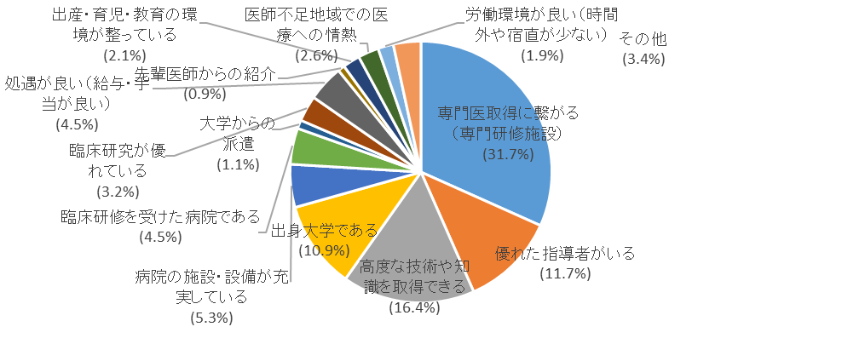

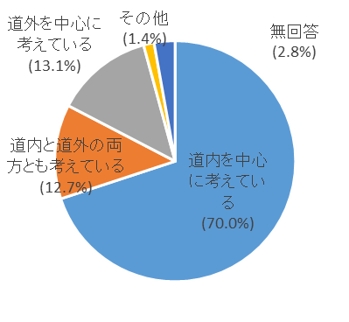
問18 専門研修を行う場所をどのように考えているか
 |  |  |  |  | R7 |  | R3 |  | R1
 | 道内を中心に考えている |  |  |  | 149 | (70.0%) | 241 | (77.2%) | 240 | (73.8%)
 | 道内と道外の両方とも考えている |  |  |  | 27 | (12.7%) | 41 | (13.1%) | 44 | (13.5%)
 | 道外を中心に考えている |  |  |  | 28 | (13.1%) | 28 | (9.0%) | 37 | (11.4%)
 | その他 |  |  |  | 3 | (1.4%) | 2 | (0.6%) | 2 | (0.6%)
 | 無回答 |  |  |  | 6 | (2.8%) | － | － | 2 | (0.6%)
 | 計 |  |  |  | 213 | (100.0%) | 312 | (100.0%) | 325 | (100.0%)

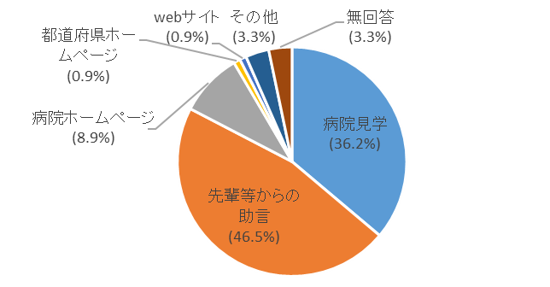
問19 専門研修病院の情報収集はどのように行っているか。
 |  |  |  |  | R7
 | 病院見学 |  |  |  | 77 | (36.2%)
 | 先輩等からの助言 |  |  |  | 99 | (46.5%)
 | 病院ホームページ |  |  |  | 19 | (8.9%)
 | 都道府県ホームページ |  |  |  | 2 | (0.9%)
 | webサイト |  |  |  | 2 | (0.9%)
 | 雑誌・広告 |  |  |  | 0 | (0.0%)
 | その他 |  |  |  | 7 | (3.3%)
 | 無回答 |  |  |  | 7 | (3.3%)
 | 計 |  |  |  | 213 | (100.0%)

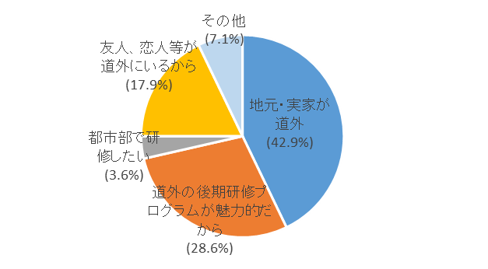
問20 道外の勤務を希望する方に伺います。道内を希望しない理由はなんですか。
 | 道内を希望しない理由 |  |  |  | R7 |  | R3 |  | R1
 | 地元・実家が道外 |  |  |  | 12 | (42.9%) | 20 | (48.8%) | 22 | (27.2%)
 | 道外の後期研修プログラムが魅力的だから |  |  |  | 8 | (28.6%) | 14 | (34.1%) | 21 | (25.9%)
 | 都市部（東京等）で研修したいから |  |  |  | 1 | (3.6%) | 4 | (9.8%) | 11 | (13.6%)
 | 友人、恋人等が道外にいるから |  |  |  | 5 | (17.9%) | 1 | (2.4%) | 5 | (6.2%)
 | その他 |  |  |  | 2 | (7.1%) | 2 | (4.9%) | 8 | (9.9%)
 | 無回答 |  |  |  | － | － | － | － | 14 | (17.3%)
 | 計 |  |  |  | 28 | (100.0%) | 41 | (100.0%) | 81 | (100.0%)

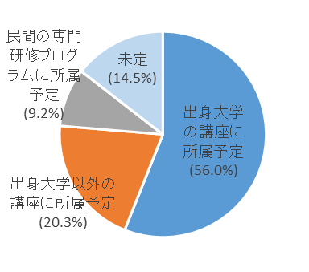
問21 臨床研修修了後の大学講座等への所属予定についてお答えください。
 |  |  |  |  | R7 |  | R3 |  | R1
 | 出身大学の講座に所属予定 |  |  |  | 116 | (56.0%) | 164 | (53.1%) | 169 | (52.6%)
 | 出身大学以外の講座に所属予定 |  |  |  | 42 | (20.3%) | 68 | (22.0%) | 72 | (22.4%)
 | 民間の専門研修プログラムに所属予定 |  |  |  | 19 | (9.2%) | 31 | (10.0%) | 40 | (12.5%)
 | その他 |  |  |  | 0 | (0.0%) | 0 | (0.0%) | 1 | (0.3%)
 | 未定 |  |  |  | 30 | (14.5%) | 46 | (14.9%) | 39 | (12.1%)
 | 計 |  |  |  | 207 | (100.0%) | 309 | (100.0%) | 321 | (100.0%)

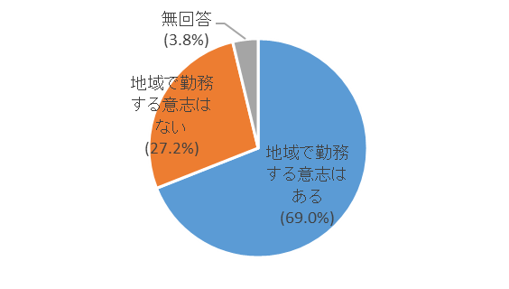
■ 地域勤務に対する考え方について

問22 札幌市及び旭川市以外の地域で勤務する意志について教えてください。
 |  |  |  |  | R7 |  | R3 |  | R1
 | 地域で勤務する意志はある |  |  |  | 147 | (69.0%) | 236 | (72.4%) | 248 | (75.8%)
 | 地域で勤務する意志はない |  |  |  | 58 | (27.2%) | 90 | (27.6%) | 76 | (23.2%)
 | 無回答 |  |  |  | 8 | (3.8%) | － | － | 3 | (0.9%)
 | 計 |  |  |  | 213 | (100.0%) | 326 | (100.0%) | 327 | (100.0%)

問23 問22で「地域で勤務する意志はある」と回答された方は、何年勤務する意志がありますか。
 |  |  |  |  |  |  | R7 |  | R3 |  | R1
 | 半年程度であれば地域で勤務する意志はある |  |  |  |  |  | 11 | (7.5%) | 12 | (5.1%) | 11 | (4.4%)
 | １年程の大学病院等とのローテーションであれば地域勤務の意志がある |  |  |  |  |  | 40 | (27.4%) | 77 | (32.6%) | 82 | (33.1%)
 | ２～４年程の大学病院等とのローテーションであれば地域勤務の意志がある |  |  |  |  |  | 69 | (47.3%) | 120 | (50.8%) | 122 | (49.2%)
 | ５年以上は継続して地域で勤務したい |  |  |  |  |  | 15 | (10.3%) | 15 | (6.4%) | 23 | (9.3%)
 | 10年以上は継続して地域で勤務したい |  |  |  |  |  | 11 | (7.5%) | 12 | (5.1%) | 10 | (4.0%)
 | 計 |  |  |  |  |  | 146 | (100.0%) | 236 | (100.0%) | 248 | (100.0%)
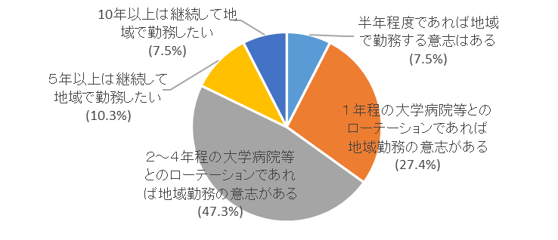

問24 問22で「地域で勤務する意志はない」と回答された方は、札幌・旭川以外で勤務する意志がない
理由をお答えください。
 |  |  |  |  |  | R7 |  | R3 |  | R1
 | 希望する内容の仕事ができないため |  |  |  |  | 16 | (15.0%) | 25 | (13.0%) | 36 | (22.6%)
 | 子どもの教育環境に不安があるため |  |  |  |  | 26 | (24.3%) | 42 | (21.9%) | 25 | (15.7%)
 | 労働環境に不安があるため |  |  |  |  | 16 | (15.0%) | 38 | (19.8%) | 29 | (18.2%)
 | 元の勤務地/希望する勤務地に行ける保証がないため |  |  |  |  | 17 | (15.9%) | 22 | (11.5%) | 23 | (14.5%)
 | 専門医等の資格取得に影響するため |  |  |  |  | 9 | (8.4%) | 17 | (8.9%) | 12 | (7.5%)
 | 両親等親族の介護に不安があるため |  |  |  |  | 12 | (11.2%) | 23 | (12.0%) | 10 | (6.3%)
 | 家族の理解が得られないため |  |  |  |  | 4 | (3.7%) | 10 | (5.2%) | 10 | (6.3%)
 | 経済的理由（収入・処遇）のため |  |  |  |  | 1 | (0.9%) | 5 | (2.6%) | 4 | (2.5%)
 | その他 |  |  |  |  | 6 | (5.6%) | 10 | (5.2%) | 10 | (6.3%)
 | 計 |  |  |  |  | 107 | (100.0%) | 192 | (100.0%) | 159 | (100.0%)
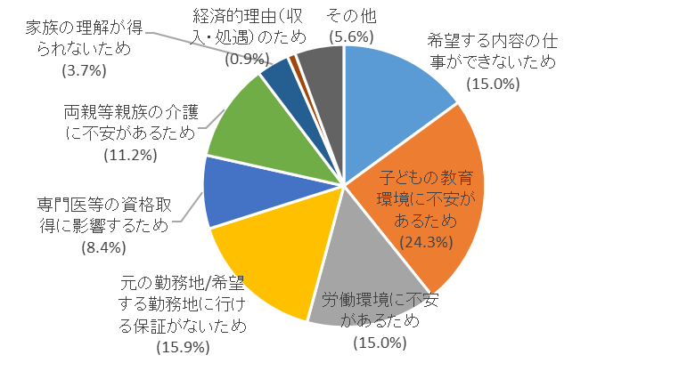

問25 札幌市及び旭川市以外の医療機関に勤務する場合、どのような条件が必要ですか。
 | ①家族や地域に関すること
 |  |  |  |  |  | R7 |  | R3 |  | R1
 |  | 家族の同意があること |  |  |  | 68 | (31.9%) | 79 | (24.3%) | 109 | (34.0%)
 |  | 単身赴任への配慮が充実していること |  |  |  | 27 | (12.7%) | 54 | (16.6%) | 40 | (12.5%)
 |  | 子どもの教育環境が整備されていること |  |  |  | 29 | (13.6%) | 33 | (10.2%) | 44 | (13.7%)
 |  | 現在の生活圏から交通の便が良く距離が近いこと |  |  |  | 18 | (8.5%) | 42 | (12.9%) | 27 | (8.4%)
 |  | 配偶者の居住地・勤務地であること |  |  |  | 25 | (11.7%) | 48 | (14.8%) | 43 | (13.4%)
 |  | 商業・娯楽施設が充実していること |  |  |  | 9 | (4.2%) | 24 | (7.4%) | 23 | (7.2%)
 |  | 特になし |  |  |  | 16 | (7.5%) | 25 | (7.7%) | 22 | (6.9%)
 |  | 出身地であること（又は近いこと） |  |  |  | 13 | (6.1%) | 18 | (5.5%) | 6 | (1.9%)
 |  | その他 |  |  |  | 0 | (0.0%) | 2 | (0.6%) | 7 | (2.2%)
 |  | 無回答 |  |  |  | 8 | (3.8%) | - | - | - | -
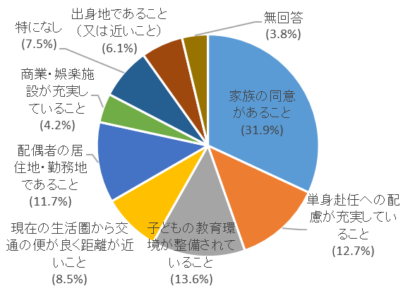
 |  | 計 |  |  |  | 213 | (100.0%) | 325 | (100.0%) | 321 | (100.0%)

 | ②医療機関等に関すること
 |  |  |  |  |  | R7 |  | R3 |  | R1
 |  | 自分と交代できる医師がいること |  |  |  | 92 | (43.2%) | 159 | (48.8%) | 174 | (54.4%)
 |  | 病院の施設・設備が整っていること |  |  |  | 36 | (16.9%) | 70 | (21.5%) | 52 | (16.3%)
 |  | 専門研修プログラム施設であること |  |  |  | 35 | (16.4%) | 48 | (14.7%) | 35 | (10.9%)
 |  | 他病院とのネットワーク・連携があること |  |  |  | 17 | (8.0%) | 20 | (6.1%) | 24 | (7.5%)
 |  | 地域の中核病院であること |  |  |  | 13 | (6.1%) | 13 | (4.0%) | 15 | (4.7%)
 |  | 特になし |  |  |  | 8 | (3.8%) | 13 | (4.0%) | 12 | (3.8%)
 |  | 入院のない小規模の診療所であること |  |  |  | 1 | (0.5%) | 1 | (0.3%) | 1 | (0.3%)
 |  | その他 |  |  |  | 3 | (1.4%) | 2 | (0.6%) | 7 | (2.2%)
 |  | 無回答 |  |  |  | 8 | (3.8%) | - | - | - | -
 |  | 計 |  |  |  | 213 | (100.0%) | 326 | (100.0%) | 320 | (100.0%)
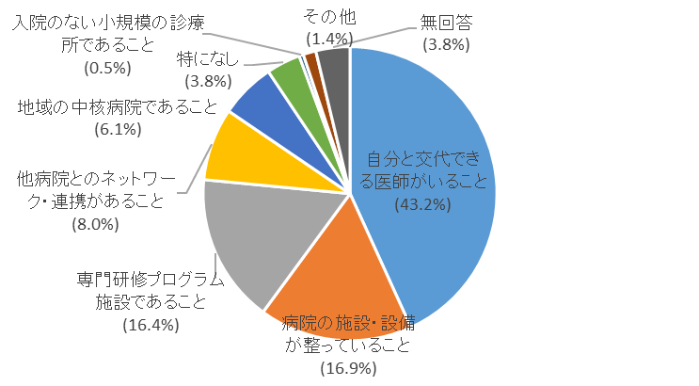

 | ③勤務環境・条件等に関すること
 |  |  |  |  |  | R7 |  | R3 |  | R1
 |  | 給与や手当が良いこと |  |  |  | 103 | (48.4%) | 127 | (40.3%) | 112 | (35.1%)
 |  | 医師の勤務環境改善に取り組まれていること |  |  |  | 40 | (18.8%) | 109 | (34.6%) | 95 | (29.8%)
 |  | 医師の勤務環境に対して地域の理解があること |  |  |  | 17 | (8.0%) | 19 | (6.0%) | 36 | (11.3%)
 |  | 期間限定であること |  |  |  | 13 | (6.1%) | 20 | (6.3%) | 30 | (9.4%)
 |  | 居住環境が整備されていること |  |  |  | 17 | (8.0%) | 17 | (5.4%) | 19 | (6.0%)
 |  | 専門医取得後であること |  |  |  | 7 | (3.3%) | 8 | (2.5%) | 13 | (4.1%)
 |  | 特になし |  |  |  | 7 | (3.3%) | 12 | (3.8%) | 8 | (2.5%)
 |  | その他 |  |  |  | 1 | (0.5%) | 3 | (1.0%) | 4 | (1.3%)
 |  | 定年退職後であること |  |  |  | 0 | (0.0%) | 0 | (0.0%) | 2 | (0.6%)
 |  | 無回答 |  |  |  | 8 | (3.8%) | - | - | - | -
 |  | 計 |  |  |  | 213 | (100.0%) | 315 | (100.0%) | 319 | (100.0%)
